PASAPORTE
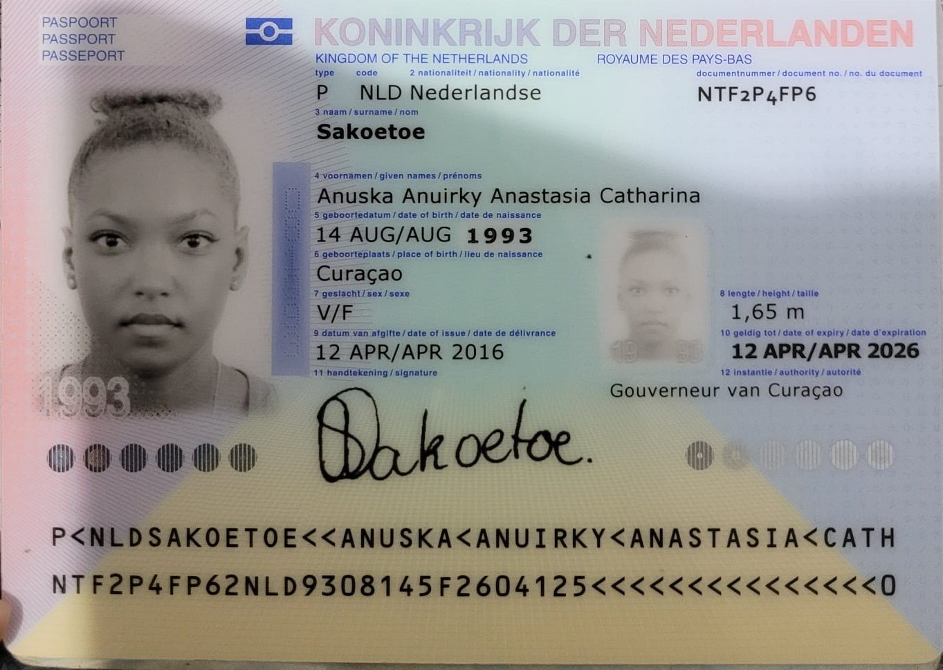
Nombre | Anuska
Nombre | Anuirky
Apellido | Sakoetoe
Apellido de casada
Género: . | Femenino
Pasaporte | NTF2P4FP6
Fecha de nacimiento | 14 de agosto 1993
Edad | 32
Estado civil | Soltera
Dirección
Nacionalidad y domicilio: | Bonaire
Email: | anuska.sakoetoe@gmail.com
Teléfono | 599 9 682 0951
Profesión
RH | 0+
Seguro | ZVK
Peso | 85 Kg
Altura | 1.65 m
Idioma
Estadia | 13 de septiembre al 19 sep
Salud
Hospedaje | 1616 HOTEL 9A-47 CRA 30

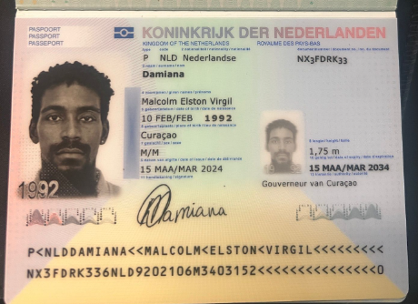
Nombre | Malcolm
Nombre
Apellido | Damiana
Apellido de casado7
Género: . | Masculino
Pasaporte | NX3FDRK33
Fecha de nacimiento | 10 de febrero 1992
Edad | 33
Estado civil | Soltero
Dirección
Nacionalidad y domicilio:
Email: | m.e.v.damiana@hotmail.com
Teléfono
Profesión
RH
Seguro | SVB
Peso | 62 Kg
Altura | 1.75m
Idioma | Papiamento, holandes, Español, Ingles
Estadia
Salud

PAGOS
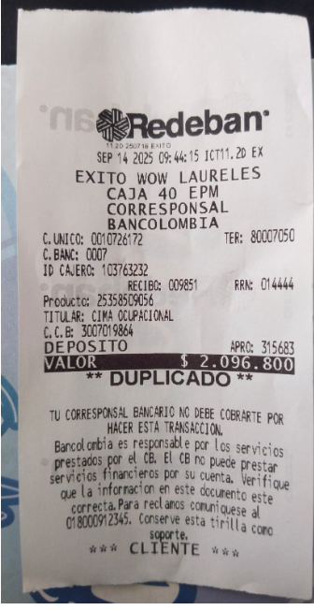
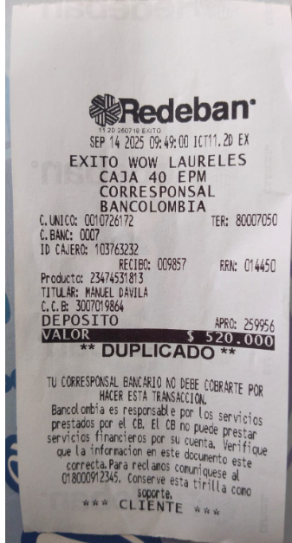
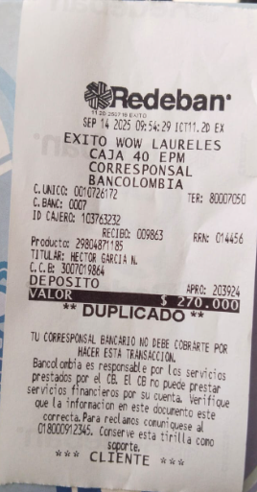
CIMA | INTERNISTA | FISIATRIA

CONFIRMACIÓN DE SERVICIOS
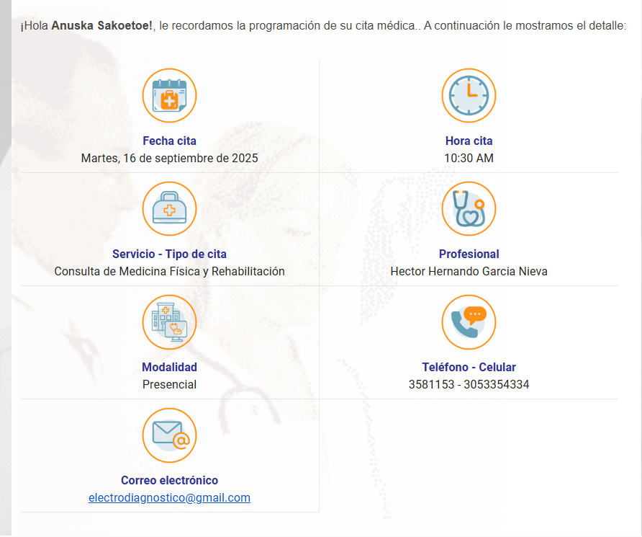
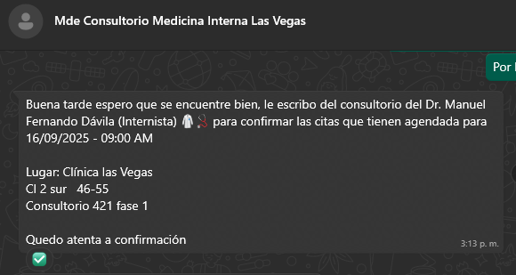
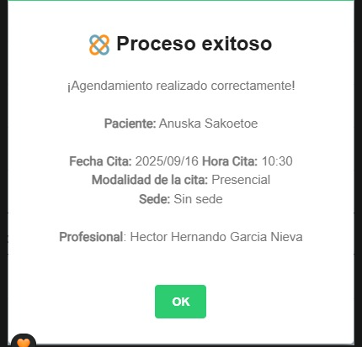
CONFIRMACIÓN DE CITA CON MEDICINA INTERNA |  | CONFIRMACIÓN DE CITA CON FISIATRIA

COSTO DE LA CONSULTA 260.000 DR. MANUEL FERNANDO DAVILA

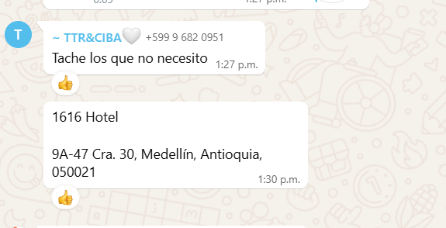
 | ALOJAMIENTO LO RESERVARON DIRECTAMENTE
 |  |  | COSTO DE LA CONSULTA 270.000

VUELO
